关系图
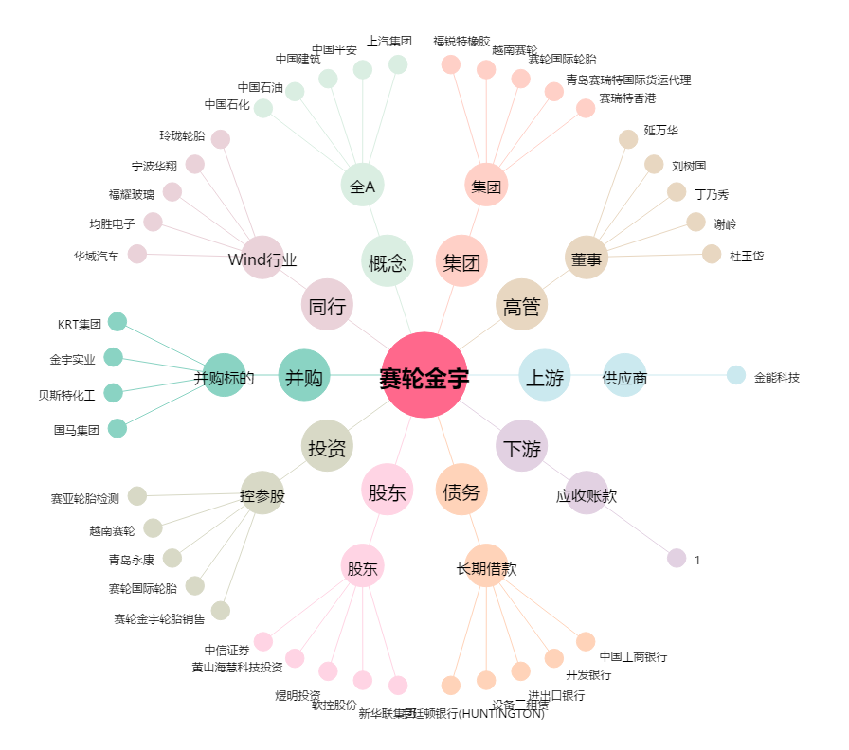
赛轮金宇[601058.SH] - 关系概览图

